2019
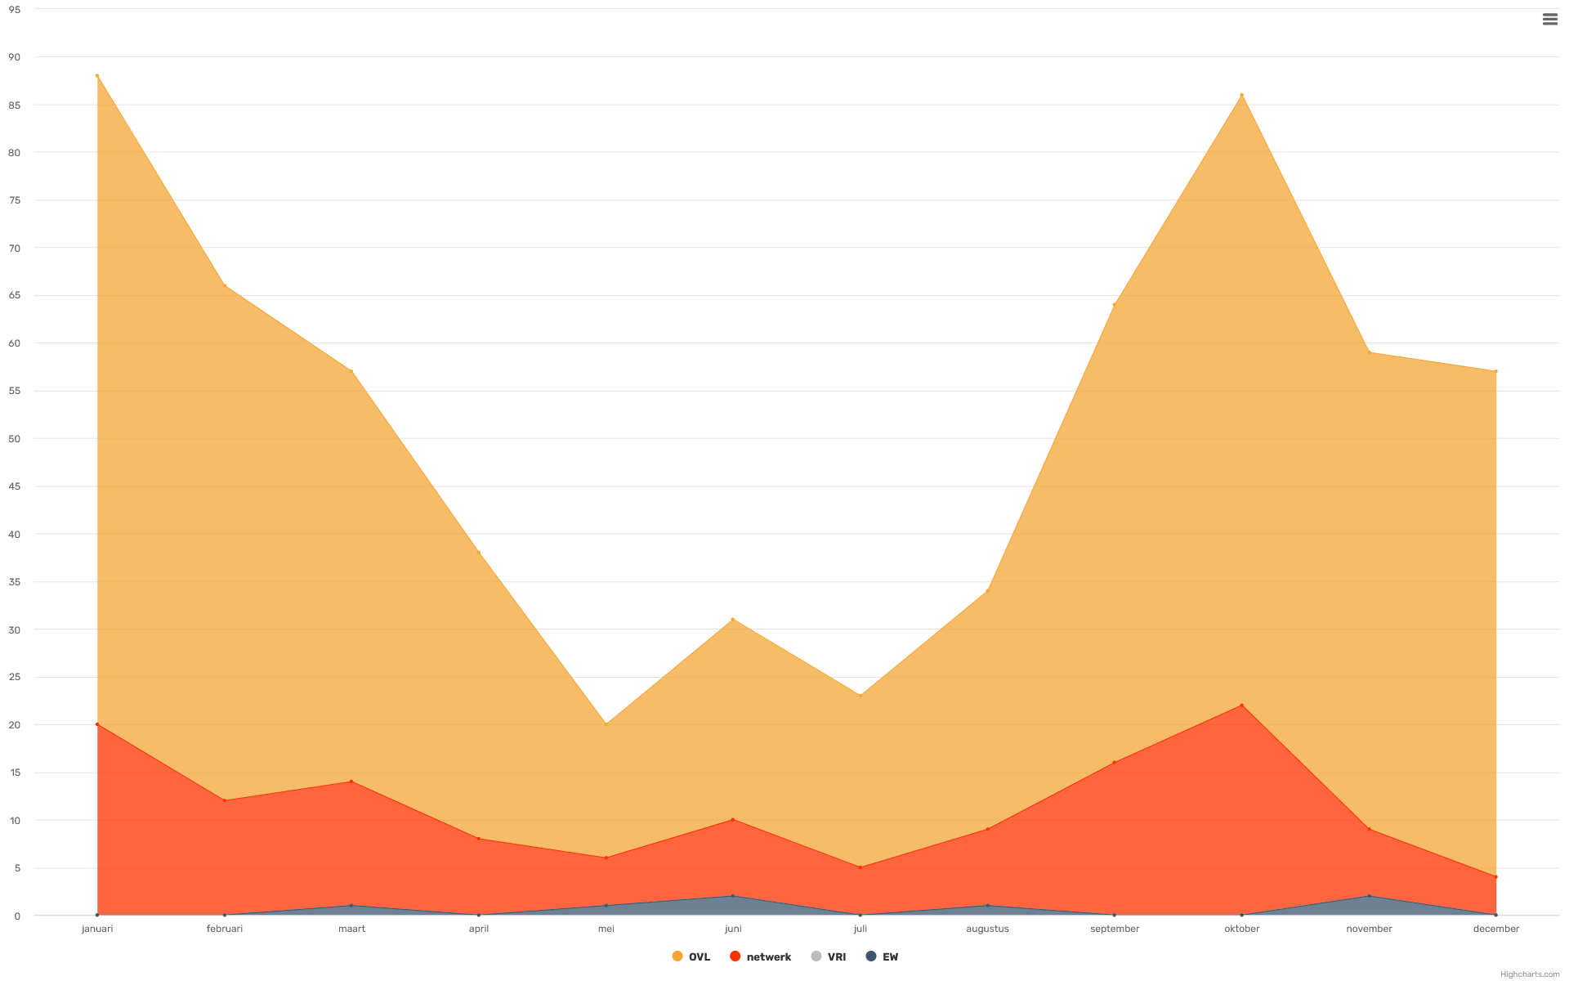
Aantal Meldingen 2019

maand | ovl | netwerk | vri | ew | totaal
Jan-19 | 68 | 20 | 0 | 0 | 88
Feb-19 | 54 | 12 | 0 | 0 | 66
Mar-19 | 43 | 13 | 0 | 1 | 57
Apr-19 | 30 | 8 | 0 | 0 | 38
May-19 | 14 | 5 | 0 | 1 | 20
Jun-19 | 21 | 8 | 0 | 2 | 31
Jul-19 | 18 | 5 | 0 | 0 | 23
Aug-19 | 25 | 8 | 0 | 1 | 34
Sep-19 | 48 | 16 | 0 | 0 | 64
Oct-19 | 64 | 22 | 0 | 0 | 86
Nov-19 | 50 | 7 | 0 | 2 | 59
Dec-19 | 53 | 4 | 0 | 0 | 57
totaal | 0 | 128 | 0 | 0 | 623

Meldingen per oorzaak

oorzaak | meldingen
Defect product | 143
Einde levensduur | 19
Geen - dubbele melding | 2
Geen - storing onterecht | 18
Lampstoring | 205
Netwerkstoring - algemeen | 77
Netwerkstoring - storing onterecht | 2
Onbekend | 99
Project | 1
Schade door aanrijding | 42
Stormschade | 7
Vandalisme | 1
VRI Automaat/kast | 10
totaal | 626

2020
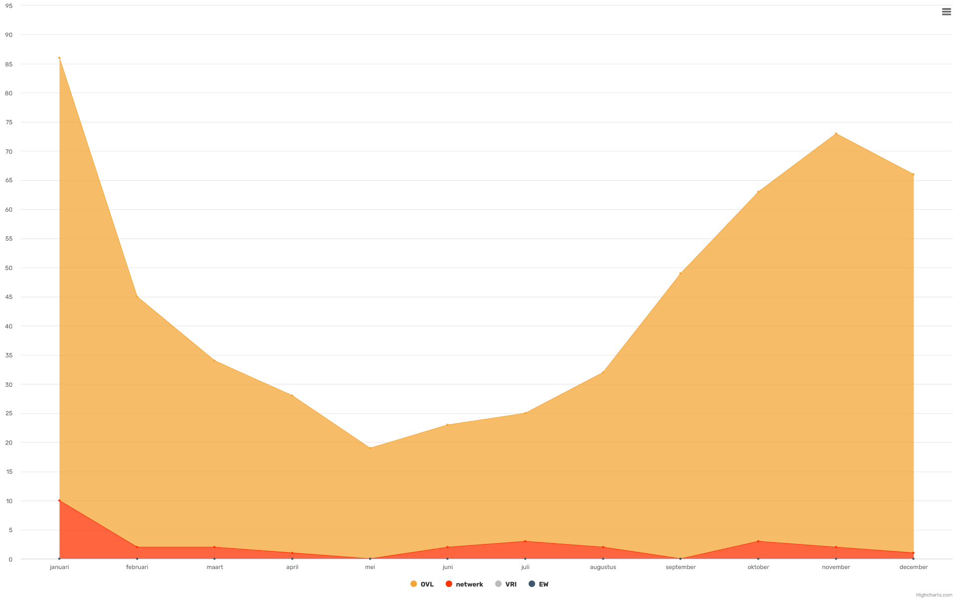
Aantal Meldingen 2020

maand | ovl | netwerk | vri | ew | totaal
Jan-20 | 76 | 10 | 0 | 0 | 86
Feb-20 | 43 | 2 | 0 | 0 | 45
Mar-20 | 32 | 2 | 0 | 0 | 34
Apr-20 | 27 | 1 | 0 | 0 | 28
May-20 | 19 | 0 | 0 | 0 | 19
Jun-20 | 21 | 2 | 0 | 0 | 23
Jul-20 | 22 | 3 | 0 | 0 | 25
Aug-20 | 30 | 2 | 0 | 0 | 32
Sep-20 | 49 | 0 | 0 | 0 | 49
Oct-20 | 60 | 3 | 0 | 0 | 63
Nov-20 | 71 | 2 | 0 | 0 | 73
Dec-20 | 65 | 1 | 0 | 0 | 66
totaal | 0 | 28 | 0 | 0 | 543

Meldingen per oorzaak

oorzaak | meldingen
Defect product | 125
Einde levensduur | 20
Geen - dubbele melding | 3
Geen - storing onterecht | 26
Lampstoring | 89
Netwerkstoring - algemeen | 39
Netwerkstoring - storing onterecht | 1
Onbekend | 126
Schade door aanrijding | 59
Stormschade | 2
Vandalisme | 5
VRI Automaat/kast | 51
totaal | 546

2021
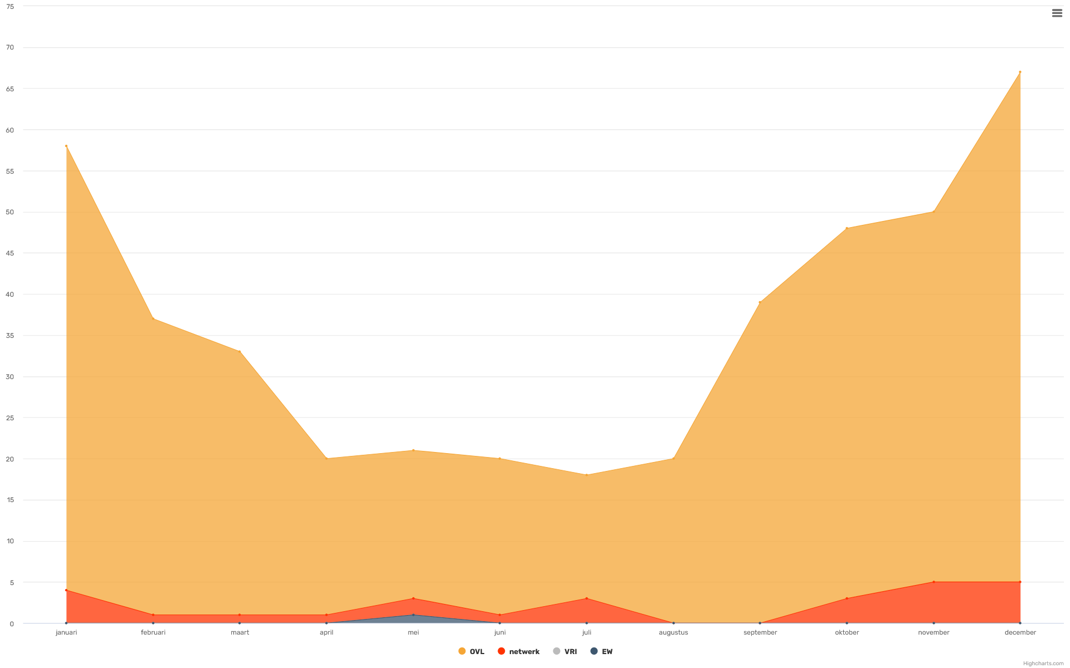
Aantal Meldingen 2021

maand | ovl | netwerk | vri | ew | totaal
Jan-21 | 54 | 4 | 0 | 0 | 58
Feb-21 | 36 | 1 | 0 | 0 | 37
Mar-21 | 32 | 1 | 0 | 0 | 33
Apr-21 | 19 | 1 | 0 | 0 | 20
May-21 | 18 | 2 | 0 | 1 | 21
Jun-21 | 19 | 1 | 0 | 0 | 20
Jul-21 | 15 | 3 | 0 | 0 | 18
Aug-21 | 20 | 0 | 0 | 0 | 20
Sep-21 | 39 | 0 | 0 | 0 | 39
Oct-21 | 45 | 3 | 0 | 0 | 48
Nov-21 | 45 | 5 | 0 | 0 | 50
Dec-21 | 62 | 5 | 0 | 0 | 67
totaal | 0 | 26 | 0 | 0 | 431

Meldingen per oorzaak

oorzaak | meldingen
Armatuur defect | 1
Defect product | 30
Einde levensduur | 39
Geen - storing onterecht | 20
Graafschade | 1
Lampstoring | 86
Netwerkstoring - algemeen | 30
Onbekend | 131
Project | 2
Schade door aanrijding | 56
Stormschade | 1
Vandalisme | 7
VRI Automaat/kast | 36
VRI Detectie | 1
totaal | 441

